セグメントシート
 |  |  |  |  |  |  |  |  |  |  |  |  |  |  | 事業番号 |  |  |  | 2022 |  |  |  | - | 厚労 |  |  |  | - | 21 |  |  | - | 1019 |  | - | 04
令和4年度セグメントシート |  |  |  |  |  |  |  |  |  |  |  |  |  |  |  |  |  |  |  |  |  |  | （ | 医薬基盤・健康・栄養研究所 |  |  |  |  |  |  |  |  |  |  |  |  | ）
セグメント名 |  |  |  | 健康と栄養に関する事項 |  |  |  |  |  |  |  |  |  |  |  | 担当部局庁 |  |  |  | 大臣官房 |  |  |  |  |  |  |  |  |  |  | 作成責任者
事業開始年度 |  |  |  | 平成17年度 |  |  |  |  | 事業終了 （予定）年度 |  |  |  | 終了予定なし |  |  | 担当課室 |  |  |  | 厚生科学課 |  |  |  |  |  |  |  |  |  |  | 伯野 春彦
会計区分 |  |  |  | 一般会計
セグメント単位の 考え方 |  |  |  | 独立行政法人評価制度におけるセグメント分けに基づき作成した。
根拠法令 （具体的な 条項も記載） |  |  |  | 独立行政法人通則法 （平成１１年法律第１０３号） 国立研究開発法人医薬基盤・健康・栄養研究所法（平成１６年法律第１３５号） |  |  |  |  |  |  |  |  |  |  |  | 関係する計画、 通知等 |  |  |  | 「日本再興戦略」、「科学技術基本計画」、「健康・医療戦略」
主要政策・施策 |  |  |  | 科学技術・イノベーション |  |  |  |  |  |  |  |  |  |  |  | 主要経費 |  |  |  | 文教及び科学振興
事業目的 （目指す姿を簡潔に。3行程度以内） |  |  |  | 栄養と身体活動、食品に関する研究及び人材育成は、国の生活習慣病対策等の施策の推進にエビデンスを提供し、また高齢化社会において重要性が増している健康栄養研究の底上げを図り、国の重要課題である健康長寿社会の形成に向けて事業を行う。
事業概要 （5行程度以内。別添可） |  |  |  | １．研究に関する事項 栄養と身体活動の観点からの多角的な評価を同時に実施しうる本研究所の独自性・利点を活かすとともに、健康日本２１（第二次）、健康・医療戦略、食育推進基本計画、戦略市場創造プランなどの政策目標の達成に資することを目的として栄養と身体活動に関する研究を推進する。 また、健康志向の高まりから健康食品の利用が増えている。一方で健康食品の一部には、健康被害の報告もあるため、関係省庁において消費者に対して適正な利用を求めるとともに安全性確保の取組がなされている。本研究所は健康食品等に含まれる素材や成分の使用実態の把握、食品表示を踏まえた有効性評価及び健康影響評価に関する調査研究を実施し、これらの取組に寄与すること。また、健康食品の適正な選択・利用の推進及び健康被害の未然防止の観点から情報を幅広く発信していくこと。 ２．法律に基づく事項 本研究所が行うこととされている健康増進法に基づく国民健康・栄養調査の実施に関する事務並びに健康増進法及び食品表示法の規定により収去された食品の試験について取り組む。 ３．国際協力・産学連携に関する事項 我が国の健康・医療戦略の政策目標の達成に資するため、栄養と身体活動に関するＷＨＯ協力センターに指定されている本研究所の国際的機能を活かして国際協力事業の展開及び共同研究を年間１５件程度実施するなど推進を図り、特にアジア太平洋地域において栄養や身体活動のサーベイランスを向上させることなどにより健康・栄養問題の改善に貢献すること。 科学技術基本計画を踏まえ、本研究所の保有する人材・情報・技術等を活かして、大学及び民間企業等との間で研究所研究員の派遣を年間１００名程度、研究員の受入れを年間１００名程度と積極的に行い、国内外の産業界を含む健康・栄養・食品関係の機関との共同研究を中長期目標期間中に６０件程度と拡充させるとともに、人材の養成と資質の向上、研究設備の共同利用や外部利用を推進すること。これらの取組を通じて我が国における健康栄養の研究の拠点として更に発展を図ること。 食育推進基本計画に資する調査研究を推進し、専門家（管理栄養士等）への情報提供を行うこと。 ４．情報発信に関する事項 国民の身体活動・栄養・食品に対する関心は益々高まっており、メディアなどを介して様々な情報が提供されている。しかし、それらの情報の中には、科学的根拠に基づかない情報がある。一方、本研究所で実施した研究成果を社会に還元するためには、それらの成果を国民に効果的に伝える必要がある。本研究所では、情報収集力を活かして身体活動・栄養・食品に関する国内外の最新情報及び本研究所で実施した栄養や身体活動に関する研究成果をインターネット等を駆使して情報発信し、健全な生活習慣の普及・啓発を行い、健康日本２１（第二次）の政策目標、健康寿命の延伸の達成に資する。 最新の身体活動・栄養・食品に関する国内外の情報を収集し、インターネット等を介して情報提供する。
実施方法 |  |  |  | 直接実施
予算額・ 執行額 （単位:百万円） |  |  |  |  |  |  |  |  |  |  | 令和元年度 |  |  | 令和2年度 |  |  |  |  | 令和3年度 |  |  |  |  |  | 令和4年度 |  |  |  |  |  |  | 令和5年度要求
 |  |  |  | 経常収益 | 予算額：運営費交付金 |  |  |  |  |  | 564 |  |  | 611 |  |  |  |  | 650 |  |  |  |  |  | 846 |  |  |  |  |  |  | 927
 |  |  |  |  | 執行額 | 運営費交付金 |  |  |  |  | 536 |  |  | 596 |  |  |  |  | 1,902
 |  |  |  |  |  | 補助金等 |  |  |  |  | 40 |  |  | 38 |  |  |  |  | 38
 |  |  |  |  |  | その他 |  |  |  |  | 134 |  |  | 222 |  |  |  |  | 139
 |  |  |  |  |  | 計 |  |  |  |  | 710 |  |  | 856 |  |  |  |  | 2,079
 |  |  |  |  | 運営費交付金収益の割合 |  |  |  |  |  | 75.5% |  |  | 69.6% |  |  |  |  | 91.5%
 |  |  |  |  | 運営費交付金収益化基準 |  |  |  |  |  | 業務達成基準 期間進行基準 |  |  | 業務達成基準 期間進行基準 |  |  |  |  | 業務達成基準 期間進行基準 |  |  |  |  |  | 業務達成基準 期間進行基準
 |  |  |  | 経常費用 | 予算額 |  |  |  |  |  | 564 |  |  | 853 |  |  |  |  | 1,531 |  |  |  |  |  | 1,005 |  |  |  |  |  |  | -
 |  |  |  |  | 執行額 |  |  |  |  |  | 700 |  |  | 746 |  |  |  |  | 776
 |  |  |  |  | 執行率 |  |  |  |  |  | 124% |  |  | 87% |  |  |  |  | 51%
令和4・5年度予算内訳 （単位：百万円） |  | 歳出予算目 |  |  |  |  |  | 令和4年度当初予算 |  |  |  | 令和5年度要求 |  |  | 主な増減理由
 |  | 国立研究開発法人医薬基盤・健康・栄養研究所運営費交付金 |  |  |  |  |  | 846 |  |  |  | 927 |  |  | 「重要政策推進枠」100

 |  | 計 |  |  |  |  |  | 846 |  |  |  | 927
活動内容 （アクティビティ） |  |  |  | 栄養と身体活動、食品に関する研究及び人材育成は、国の生活習慣病対策等の施策の推進にエビデンスを提供し、また高齢化社会において重要性が増している健康栄養研究の底上げを図り、国の重要課題である健康長寿社会の形成に向けて事業を行う。
活動目標及び 活動実績 （アウトプット） |  |  |  | 活動目標 |  |  |  |  |  |  | 活動指標 |  |  |  |  |  | 単位 |  |  | 令和元年度 |  |  | 令和2年度 |  |  |  | 令和3年度 |  |  |  | 4年度 活動見込 |  |  | 5年度 活動見込
 |  |  |  | 研究発表を学会で積極的に実施。 |  |  |  |  |  |  | 研究発表を学会で積極的に実施。 学会での発表回数。 |  |  |  |  | 活動実績 | 回 |  |  | 173 |  |  | 120 |  |  |  | 120 |  |  |  | - |  |  | -
 |  |  |  |  |  |  |  |  |  |  |  |  |  |  |  | 当初見込み | 回 |  |  | 219 |  |  | 219 |  |  |  | 219 |  |  |  | 219 |  |  | 219
単位当たり コスト |  |  |  | 算出根拠 |  |  |  |  |  |  |  |  |  |  |  |  | 単位 |  |  | 令和元年度 |  |  | 令和2年度 |  |  |  | 令和3年度 |  |  |  | 4年度活動見込
 |  |  |  | 論文投稿費用（円）／論文掲載数 |  |  |  |  |  |  |  |  |  |  |  | 単位当たり コスト | 円 |  |  | 26,530 |  |  | 27,247 |  |  |  | 27,247 |  |  |  | 27,247
 |  |  |  |  |  |  |  |  |  |  |  |  |  |  |  | 計算式 | 論文投稿費用（円） ／論文掲載数 |  |  | 2,971,368/112 |  |  | 2,833,663/104 |  |  |  | 2,833,663/104 |  |  |  | 2,588,465/95
成果目標及び 成果実績 （アウトカム） |  |  |  | 定量的な成果目標 |  |  |  |  |  |  | 成果指標 |  |  |  |  |  | 単位 |  |  | 令和元年度 |  |  | 令和2年度 |  |  |  | 令和3年度 |  |  |  | 中間目標 |  |  | 目標最終年度
 |  |  |  |  |  |  |  |  |  |  |  |  |  |  |  |  |  |  |  |  |  |  |  |  |  |  |  |  |  |  | - |  | 年度 | 4 |  | 年度
 |  |  |  | 研究成果を積極的に発表 |  |  |  |  |  |  | 査読付き論文の科学ジャーナル等への掲載数 |  |  |  |  | 成果実績 | 報 |  |  | 112 |  |  | 104 |  |  |  | 104
 |  |  |  |  |  |  |  |  |  |  |  |  |  |  |  | 目標値 | 報 |  |  | 95 |  |  | 95 |  |  |  | 95 |  |  |  | - |  |  | 95
 |  |  |  |  |  |  |  |  |  |  |  |  |  |  |  | 達成度 | ％ |  |  | 118 |  |  | 110 |  |  |  | 110
根拠として用いた 統計・データ名 （出典） |  |  |  | 国立研究開発法人医薬基盤・健康・栄養研究所令和２年度業務実績評価書

独法等所管部局による点検・改善
 |  | 項 目 |  |  |  |  |  |  |  |  |  |  |  |  |  |  |  |  | 評 価 |  | 評価に関する説明
国費投入の必要性 |  | 事業の目的は国民や社会のニーズを的確に反映しているか。 |  |  |  |  |  |  |  |  |  |  |  |  |  |  |  |  | ○ |  | より有効で安全な医薬品、医療機器の研究開発を支援するため、広く国民のニーズがある。
 |  | 地方自治体、民間等に委ねることができない事業なのか。 |  |  |  |  |  |  |  |  |  |  |  |  |  |  |  |  | ○ |  | 国の政策課題の解決に向けて実施している事業である。
 |  | 政策目的の達成手段として必要かつ適切な事業か。政策体系の中で優先度の高い事業か。 |  |  |  |  |  |  |  |  |  |  |  |  |  |  |  |  | ○ |  | より有効で安全な医薬品、医療機器の研究開発を支援するため、優先度の高い事業である。
事業の効率性 |  | 競争性が確保されているなど支出先の選定は妥当か。 |  |  |  |  |  |  |  |  |  |  |  |  |  |  |  |  | ○ |  | 一部の契約を除き一般競争入札を実施し、競争性の確保に努めている。 また、随意契約については一般競争入札への移行を図り、競争性・透明性を確保するとともに、経費の削減に努めていく。 一般競争入札としたが、一者しか応札のないものや、落札者がなく随意契約となったものについても、条件の見直し等により、応札者を増やす取組を進めていく。
 |  |  | 一般競争契約、指名競争契約又は随意契約（企画競争）による支出のうち、一者応札又は一者応募となったものはないか。 |  |  |  |  |  |  |  |  |  |  |  |  |  |  |  | 有
 |  |  | 競争性のない随意契約となったものはないか。 |  |  |  |  |  |  |  |  |  |  |  |  |  |  |  | 有
 |  | 受益者との負担関係は妥当であるか。 |  |  |  |  |  |  |  |  |  |  |  |  |  |  |  |  | ‐ |  | －
 |  | 単位当たりコスト等の水準は妥当か。 |  |  |  |  |  |  |  |  |  |  |  |  |  |  |  |  | ○ |  | 事業の遂行について、妥当なコスト水準を維持している。
 |  | 資金の流れの中間段階での支出は合理的なものとなっているか。 |  |  |  |  |  |  |  |  |  |  |  |  |  |  |  |  | ○ |  | 事業の適切な遂行について、必要な経費に限定されている。
 |  | 費目・使途が事業目的に即し真に必要なものに限定されているか。 |  |  |  |  |  |  |  |  |  |  |  |  |  |  |  |  | - |  | -
 |  | その他コスト削減や効率化に向けた工夫は行われているか。 |  |  |  |  |  |  |  |  |  |  |  |  |  |  |  |  | ○ |  | 事務用品の一括調達、コピー機等の複数年リース契約等に加え、高額研究機器のリース契約を行い、効率化に資する取組を推進した。
事業の有効性 |  | 成果実績は成果目標に見合ったものとなっているか。 |  |  |  |  |  |  |  |  |  |  |  |  |  |  |  |  | ○ |  | 成果実績は目標を上回っており、見合ったものとなっている。
 |  | 事業実施に当たって他の手段・方法等が考えられる場合、それと比較してより効果的あるいは低コストで実施できているか。 |  |  |  |  |  |  |  |  |  |  |  |  |  |  |  |  | ○ |  | 研究所の会計規程等に則り契約を行っており、他の方法等より低コストで実施することが出来る。
 |  | 活動実績は見込みに見合ったものであるか。 |  |  |  |  |  |  |  |  |  |  |  |  |  |  |  |  | △ |  | 活動実績は当初見込を下回っているが、半数は超えているため、一部できているとした。
 |  | 整備された施設や成果物は十分に活用されているか。 |  |  |  |  |  |  |  |  |  |  |  |  |  |  |  |  | ○ |  | 研究成果を通じて医薬品等の開発を支援している。
関連事業 |  | 関連する事業がある場合、他部局・他府省等と適切な役割分担を行っているか。（役割分担の具体的な内容を各事業の右に記載） |  |  |  |  |  |  |  |  |  |  |  |  |  |  |  |  | ○ |  | 国立研究開発法人医薬基盤･健康･栄養研究所施設整備費補助金は施設整備のための経費であり、本事業とは事業目的が異なるため、適切な役割分担が行えている。
 |  | 事業番号 |  |  |  |  |  |  |  | 事業名
 |  | 2022 | 厚生労働省 |  | 21 |  | 1020 |  |  | 国立研究開発法人医薬基盤･健康･栄養研究所施設整備費補助金
点検・改善結果 |  | 点検結果 |  | ・原則、一般競争入札が行われ、競争性が確保されている。
 |  | 改善の 方向性 |  | 予算をほぼ執行できる見込みであり、事業の目標も達成できており、このまま継続して事業を実施する。
備考
資金の流れ （資金の受け取り先が何を行っているかについて補足する） （単位：百万円） |  |  |  | ※令和3年度実績を記入。執行実績がない新規事業、新規要求事業については現時点で予定やイメージを記入。
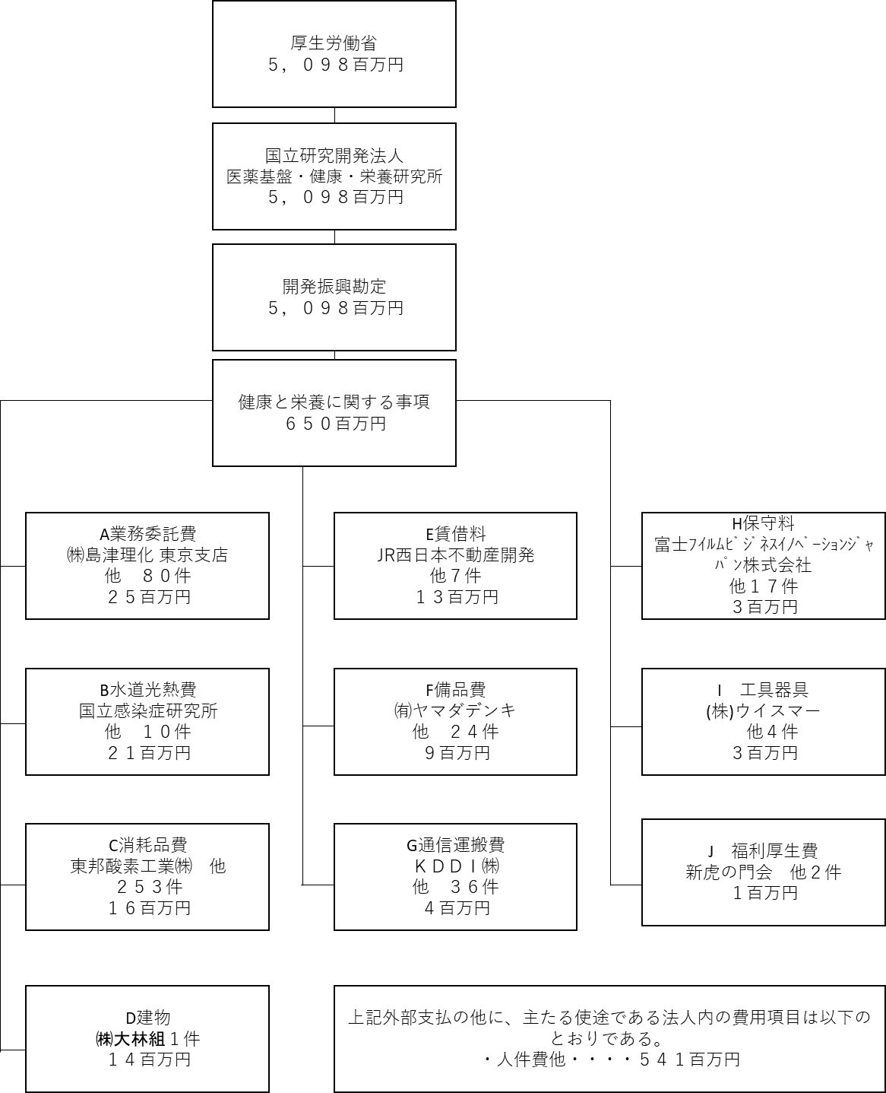

費目・使途 （「資金の流れ」においてブロックごとに最大の金額が支出されている者について記載する。費目と使途の双方で実情が分かるように記載） |  |  |  | A. 株式会社島津理化 |  |  |  |  |  |  |  |  |  |  |  |  |  | B. 国立感染症研究所
 |  |  |  | 費 目 |  |  |  | 使 途 |  |  |  |  |  |  |  | 金 額 (百万円） |  | 費 目 |  |  |  | 使 途 |  |  |  |  |  |  |  |  |  |  |  | 金 額 (百万円）
 |  |  |  | 業務委託費 |  |  |  | 国立健康・栄養研究所移転に伴う移設計画策定等業務委託 |  |  |  |  |  |  |  | 5 |  | 水道光熱費 |  |  |  | 電気料金 |  |  |  |  |  |  |  |  |  |  |  | 16
 |  |  |  | 計 |  |  |  |  |  |  |  |  |  |  |  | 5 |  | 計 |  |  |  |  |  |  |  |  |  |  |  |  |  |  |  | 16
 |  |  |  | C. 東邦酸素工業㈱ |  |  |  |  |  |  |  |  |  |  |  |  |  | D. ㈱大林組 大阪本店
 |  |  |  | 費 目 |  |  |  | 使 途 |  |  |  |  |  |  |  | 金 額 (百万円） |  | 費 目 |  |  |  | 使 途 |  |  |  |  |  |  |  |  |  |  |  | 金 額 (百万円）
 |  |  |  | 消耗品費 |  |  |  | 重酸素水（１０本）1式 |  |  |  |  |  |  |  | 3 |  | 建物 |  |  |  | 健都イノベーションパークＮＫビル 健栄研追加変更工事 |  |  |  |  |  |  |  |  |  |  |  | 14
 |  |  |  | 計 |  |  |  |  |  |  |  |  |  |  |  | 3 |  | 計 |  |  |  |  |  |  |  |  |  |  |  |  |  |  |  | 14
 |  |  |  | E. JR西日本不動産開発㈱ |  |  |  |  |  |  |  |  |  |  |  |  |  | F. ㈲ヤマダデンキ
 |  |  |  | 費 目 |  |  |  | 使 途 |  |  |  |  |  |  |  | 金 額 (百万円） |  | 費 目 |  |  |  | 使 途 |  |  |  |  |  |  |  |  |  |  |  | 金 額 (百万円）
 |  |  |  | 賃借料 |  |  |  | 健都イノベーションパークＮＫビル賃貸借（令和４年３月分） |  |  |  |  |  |  |  | 14 |  | 備品費 |  |  |  | ﾏｳｽｺﾝﾋﾟｭｰﾀｰ･ﾉｰﾄPC G-Tune E5 10.0% Q1111760138 1台 |  |  |  |  |  |  |  |  |  |  |  | 1
 |  |  |  | 計 |  |  |  |  |  |  |  |  |  |  |  | 14 |  | 計 |  |  |  |  |  |  |  |  |  |  |  |  |  |  |  | 1
 |  |  |  | G. ＫＤＤＩ㈱ |  |  |  |  |  |  |  |  |  |  |  |  |  | H. 富士ﾌｲﾙﾑﾋﾞｼﾞﾈｽｲﾉﾍﾞｰｼｮﾝｼﾞｬﾊﾟﾝ株式会社
 |  |  |  | 費 目 |  |  |  | 使 途 |  |  |  |  |  |  |  | 金 額 (百万円） |  | 費 目 |  |  |  | 使 途 |  |  |  |  |  |  |  |  |  |  |  | 金 額 (百万円）
 |  |  |  | 通信運搬費 |  |  |  | SINET回線使用料(令和3年度) |  |  |  |  |  |  |  | 1 |  | 保守料 |  |  |  | カラー複合機の保守及び消耗品供給業務（富士ゼロックス DC-V C7780） |  |  |  |  |  |  |  |  |  |  |  | 2
 |  |  |  | 計 |  |  |  |  |  |  |  |  |  |  |  | 1 |  | 計 |  |  |  |  |  |  |  |  |  |  |  |  |  |  |  | 2
費目・使途欄についてさらに記載が必要な場合はチェックの上【別紙２】に記載 |  |  |  |  |  |  |  |  |  |  |  |  |  |  |  |  |  |  |  |  |  |  |  |  |  | チェック |  |  | ☑

 | 支出先上位１０者リスト
 | A.
 |  | 支 出 先 |  |  |  |  | 法 人 番 号 |  |  |  | 業 務 概 要 |  |  |  |  | 支 出 額 （百万円） |  | 契約方式等 |  |  |  | 入札者数 （応募者数） |  |  |  | 落札率 |  |  |  | 一者応札・一者応募又は 競争性のない随意契約となっ た理由及び改善策 （支出額10億円以上）
1 |  | 株式会社島津理化 |  |  |  |  | 7010601021759 |  |  |  | 国立健康・栄養研究所移転に伴う移設計画策定等業務委託 |  |  |  |  | 5 |  | 一般競争契約 （最低価格） |  |  |  | 1 |  |  |  | 87
2 |  | 株式会社リクルート |  |  |  |  | 5010001149426 |  |  |  | 国立健康・栄養研究所会計課業務補助派遣業務（移転関係調達業務） |  |  |  |  | 3 |  | 随意契約 （その他） |  |  |  | 3 |  |  |  | 72 |  |  |  | 応札者辞退のため
3 |  | 株式会社昭和設計 |  |  |  |  | 8120001029102 |  |  |  | 国立健康・栄養研究所移転先における動物実験室変更設計・申請書類作成業務 |  |  |  |  | 2 |  | 随意契約 （その他） |  |  |  | - |  |  |  | 100 |  |  |  | １者に限定されるため
4 |  | 株式会社丸商 |  |  |  |  | 7190001020823 |  |  |  | Ｘ線骨密度測定装置にかかる分解・収集・運搬並びに処分業務委託 |  |  |  |  | 2 |  | 随意契約 （その他） |  |  |  | - |  |  |  | 100 |  |  |  | 公募により１者のみの応募だったため
5 |  | 株式会社ﾊｲｼｽﾃﾑ |  |  |  |  | 9011401013564 |  |  |  | 一般廃棄物及び産業廃棄物収集運搬業務（令和3年度） |  |  |  |  | 1 |  | 随意契約 （その他） |  |  |  | - |  |  |  | 100 |  |  |  | 庁舎回線の共同利用により市場より安価な価格で契約が可能なため
...

